关系图
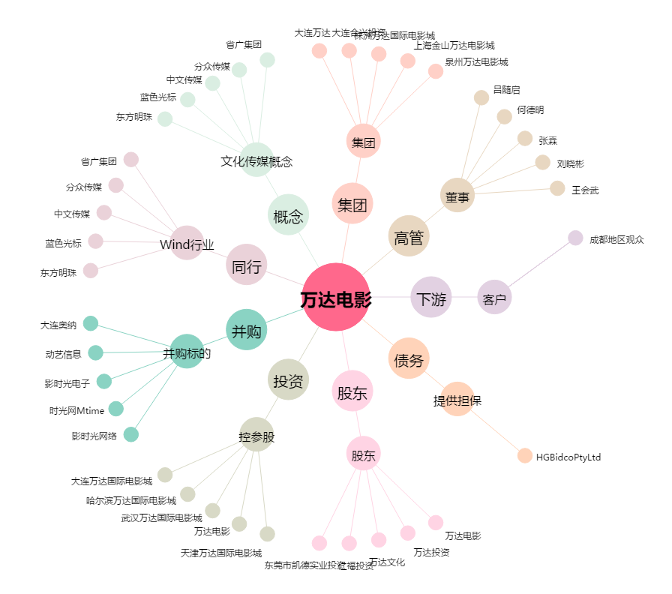
万达电影[002739.SZ] - 关系概览图

